Sheet1
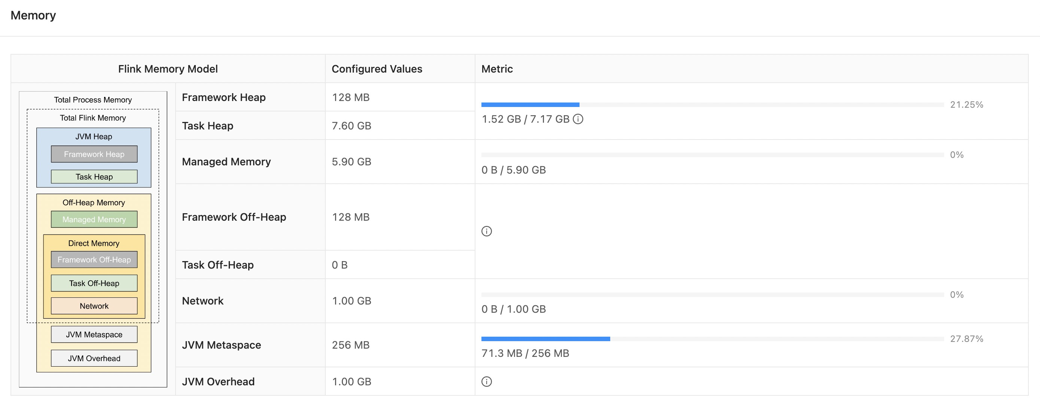
 |  |  | GB | MB
 |  | Total Process Memory | 16.00 | 16384
 |  | Total Flink Memory | 14.75 | 15104 | Total Process Memory - JVM Metaspace - JVM Overhead
Total Flink Memory | JVM Heap | Feamework Heap | 0.13 | 128 | Flink 框架本身占用的内存，该内存一般不需要调整 默认 128MB
 |  | Task Heap | 7.60 | 7782 | 用于 Flink 应用的算子以及用户代码占用的内存 Total Flink Memory - Manager Memory - Feamework Off Heap - Task Off Heap - Network
 | OffHeap Memory | Manager Memory | 5.90 | 6042 | 纯堆外内存，memorymanager 管理 用于中间结果缓存、排序、哈希表以及rockdb 的状态后端；python进程udf也是这个内存
 |  | Feamework Off Heap | 0.13 | 128 | Flink 框架本身占用的堆外内存，该内存一般不需要调整 默认 128MB
 |  | Task Off Heap | 0.00 | 0 | 堆外内存，一般不需要设置；如果代码中需要调用native method并分配堆外内存，可以指定 默认 0
 |  | Network | 1.00 | 1024 | Network Memory 使用的是directory memory，用于task 与 task之间进行数据交换（shuffle） 0.1 * Total Flink Memory，结果必须在 [64MB, 1GB] 之间
JVM Use Memory |  | JVM Metaspace | 0.25 | 256 | 元空间内存，该内存一般不需要调整 默认 256MB
 |  | JVM Overhead | 1.00 | 1024 | 保留给 JVM 的其他内存开销：比如Thread Stack、 code cache、 GC回收空间等 0.1 * Total Process Memory，结果必须在 [192MB, 1GB] 之间

 |  | 标记说明
 |  | 默认值一般不需要调整
 |  | 动态计算
 |  | 依赖于其他值动态变化

